SecureAgentの起動および停止
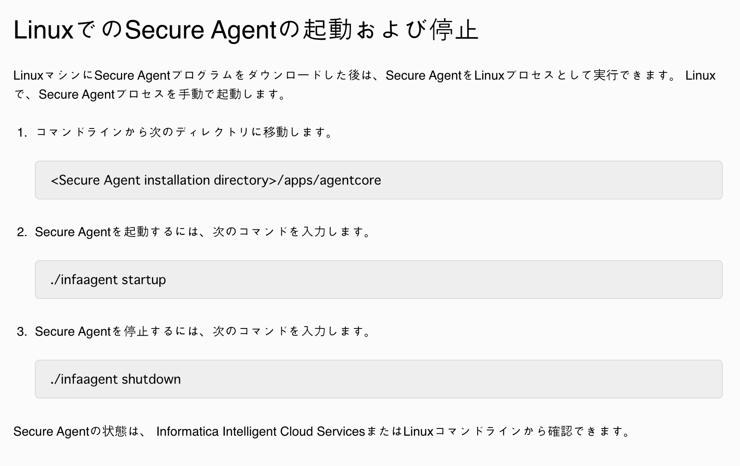

サービスの起動および停止
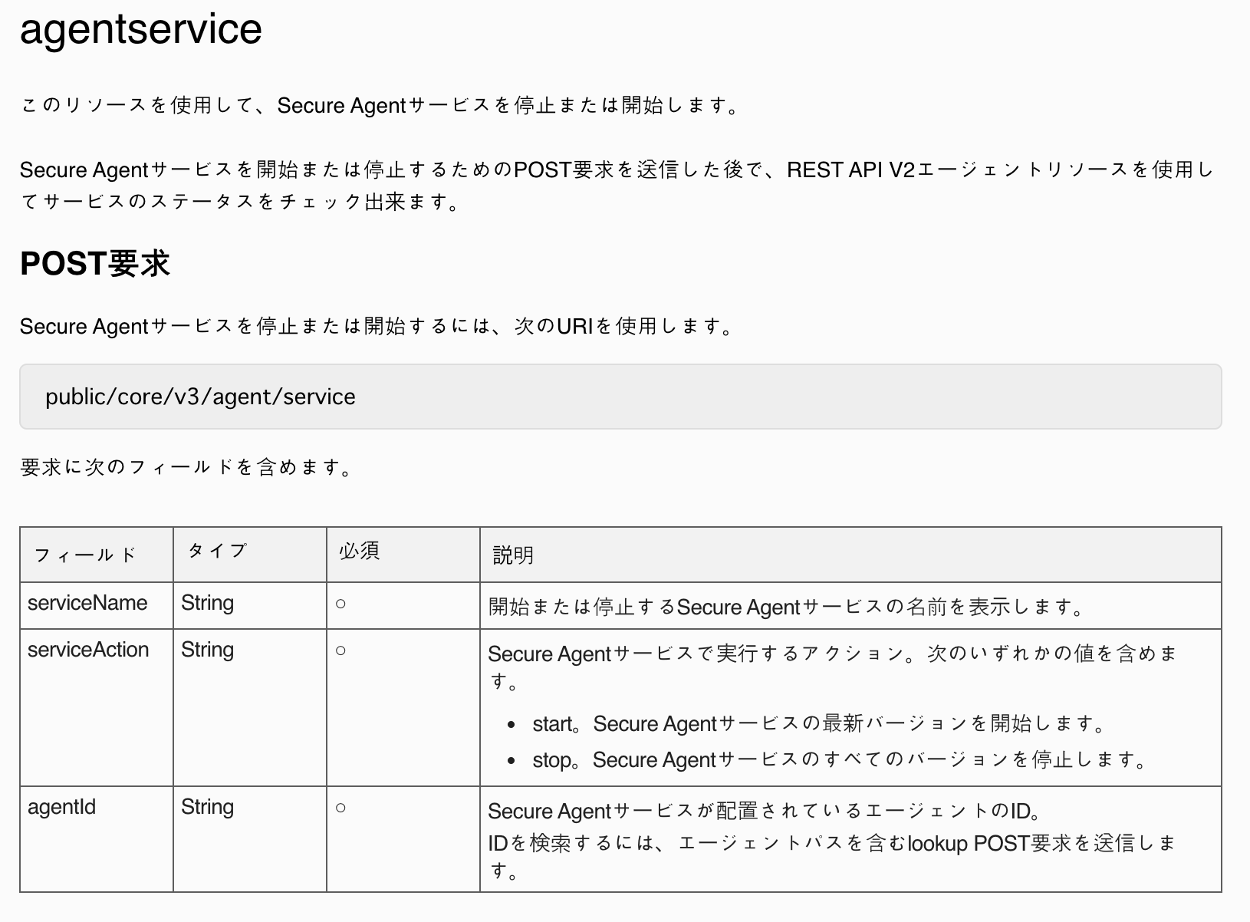

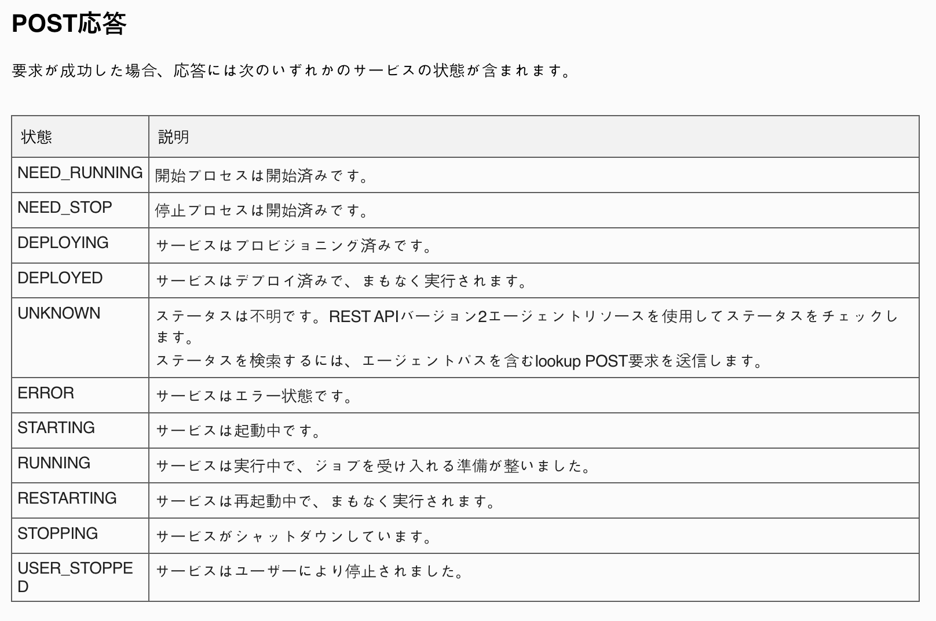

Agentのステータス
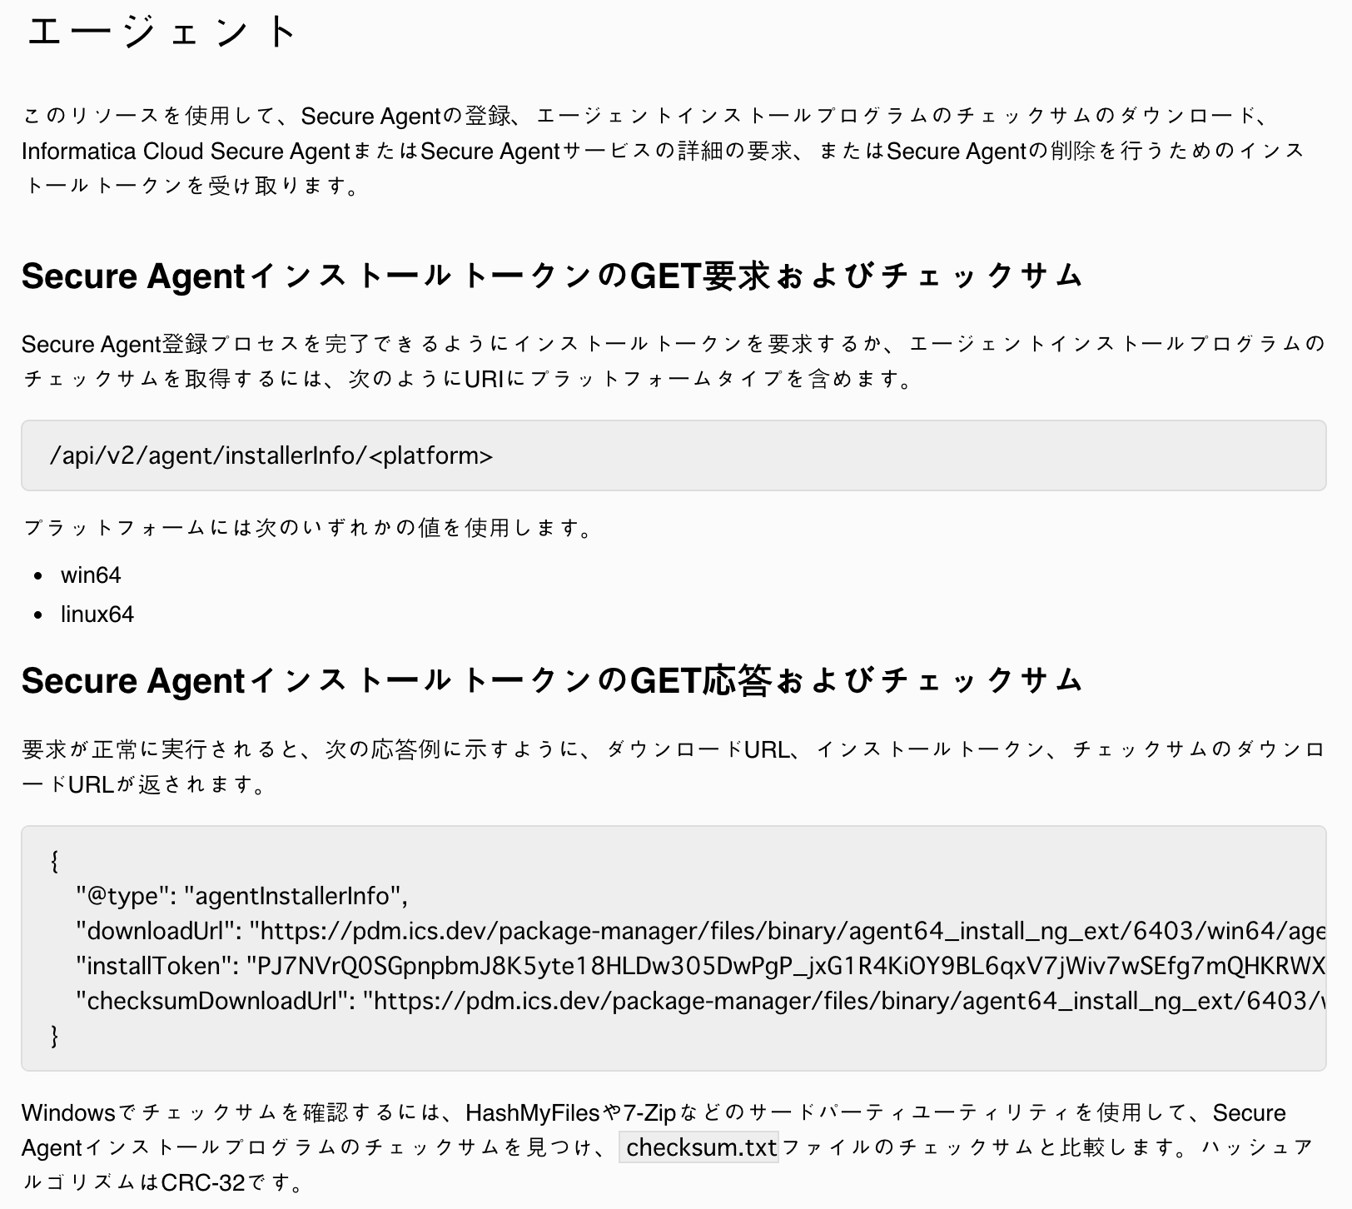

エージェントの起動案
案① | 案②
Azure Cloud
エージェントのVM
Log 監視
Azure Automation
起動させる
オンプレミス
エージェントのサーバー
JP1など定期的 監視
起動用スクリプト
起動させる

